Sheet1 (2)
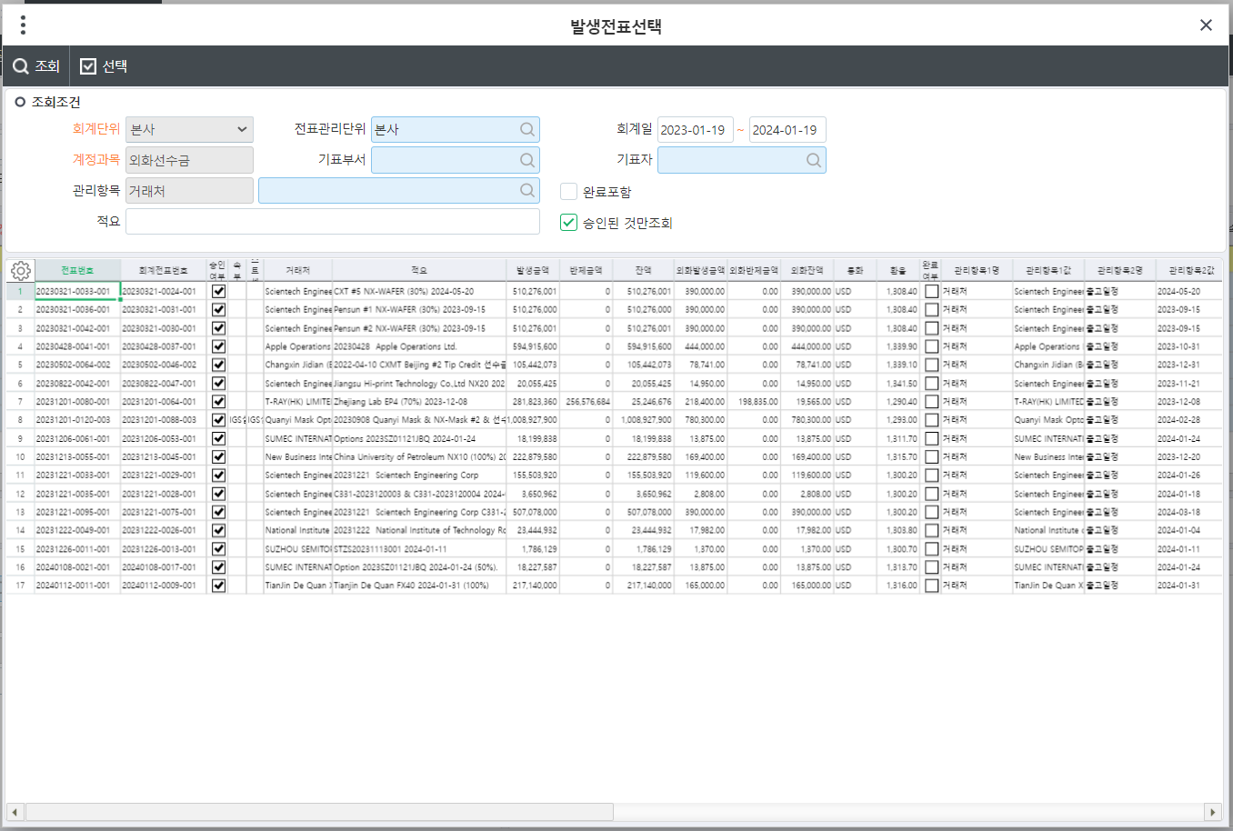
회계일 |  |  | fromdate -todate

거래처 |  |  |  | 통화 |  |  | 환율 |  | 판매금액

선수금 환율 |  |  |  | 선수금액 |  |  |  |  | 남은금액

최종 적용 환율 |  |  |  |  |  | 환율적용 |  |  | 완료포함 | 중단처리

선택 | 다른 매출 건 사용여부 | 중단 여부 | 전표번호 | 회계전표번호 | 거래처 | 적요 |  | 발생금액(원화) | 반제금액(원화) | 잔액(원화) | 외화발생금액 | 외화반제금액 | 외화잔액 | 통화 | 환율 | 관리항목1명 | 관리항목1값 | 관리항목2명 | 관리항목2값 | 기표부서 | 기표자 | 비고 | => 원장에서 외화선수금 대변의 내역만 끌어오면 될것 같은데 가능한지?

 | 다른 매출 건이 사용 될 경우 선택 불가

 |  | if stop no need to calc and select |  |  |  | 한건 선수금을 여러 매출에서 사용 할 경우 나눈다음 다시 매출 처리에서 환율 계산
 |  |  |  |  |  | 대변) 외화선수금 100원 (잘못들어간 내역)

 |  |  |  |  |  | 대변) 외화선수금 20원 (수정할 내역)
 |  |  |  |  |  | 외화선수금 80원 (수정할 내역)

 |  |  |  |  |  | 거래처 정보가 잘못 됬을 경우 전표 수정 후 다시 환율 계산

